상품제안서
[297x210] 탁상캘린더 독판 주문제작 | 상품코드: F28886

 |  |  |  |  |  |  | 02-412-0044 | www.easy1.co.kr
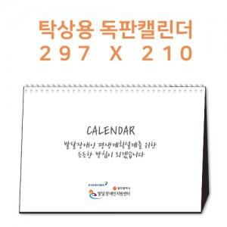

【상세/제작정보】

【인쇄/포장옵션】 | 금박, 은박 / 1박스 : 50개입

【공급단가】 | 수량 | 100~ | 300~ | 500~ | 1,000~ | 3,000~
*VAT별도 | 단가 | 8,120원 | 8,000원 | 7,810원 | 7,500원 | 7,180원

【상품 URL】 | https://dev.easy1.co.kr:443/src/goods_detail.php?gdno=28886

